المؤشرات الكلية

سوق العراق للاوراق المالية
جلسة الثلاثاء 2025/11/18 |  |  |  | تقرير أسعار الأسهم المتداولة واخبار الشركات
الجلسة (206)

الاسهم المتداولة المدرجة و OTC |  |  | 1,653,990,227 |  |  | قيمة الأسهم المتداولة المدرجة و OTC |  | 2,455,927,769 |  |  | صفقات الشركات المدرجة وOTC | 1009
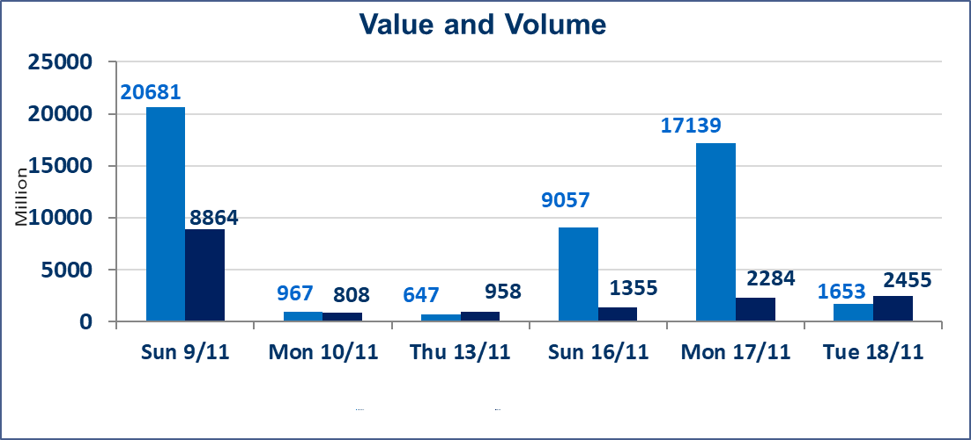
المؤشر60 ISX اليوم | 964.88 |  | نقطة |  |  | المؤشر15 ISX اليوم | 1183.90 | نقطة
المؤشر 60 ISX السابق | 958.15 |  | نقطة |  |  | المؤشر 15 ISX السابق | 1176.71 | نقطة
نسبة التغير | 0.70 |  | % |  |  | نسبة التغير | 0.61 | %
عدد النقاط | 6.73 |  | نقطة |  |  | عدد النقاط | 7.19 | نقطة

الشركات المدرجة | 104 | OTC | 11 | 115 |  | الشركات غير المتداولة المدرجة | 38 | OTC | 9 | 47
الشركات المتداولة | 48 | OTC | 1 | 49 |  | الشركات المرتفعة |  |  | 20
شركات الهيئة العامة |  |  |  | 5 |  | الشركات المنخفضة |  |  | 8
الموقوفة بقرار من هيأة الأوراق المالية |  |  |  | 13
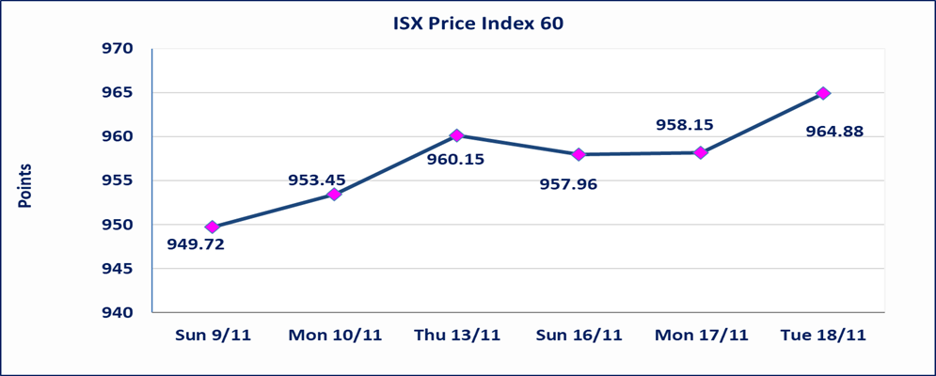

كركوك لانتاج المواد الانشائية (IKFP) | سيتم البدء بعمليات ايداع شهادات اسهم المساهمين لشركة كركوك لانتاج المواد الانشائية إعتباراً من جلسة الاربعاء 2025/11/19 وسيتم اطلاق التداول اعتبارا من جلسة الخميس 2025/12/11 بعد ايداع 5% من رأس المال او بعد مرور (21) يوم من تاريخ بدء الايداع في منصة الشركات غير المدرجة ISX-OTC.
بابل للإنتاج الحيواني والنباتي (ABAP) | أرسل سوق العراق للاوراق المالية كتاب إلى شركة بابل للانتاج الحيواني للافصاح عن اهم الاحداث الجوهرية التي أدت إلى إرتفاع سعر السهم لجلستين بكامل حدود نسبة التغير لجسلتي 11/17 و 2025/11/18.
المدينة السياحية لسد الموصل(HTVM) | أرسل سوق العراق للاوراق المالية كتاب إلى شركة المدينة السياحية في سد الموصل للافصاح عن اهم الاحداث الجوهرية التي أدت إلى إرتفاع سعر السهم لجلستين بكامل حدود نسبة التغير لجسلتي 11/13 و 2025/11/18.
الاوامر الخاصة | نفذت شركة الكرمل (بيع) ، شركة الكساب (شراء) أمر خاص على أسهم شركة مصرف اسيا العراق بعدد أسهم (1,150,000,000) سهم بقيمة (897,000,000) دينار ، في زمن الجلسة الاضافي (بعد الساعة 1 ظهراً) وفقاً لاجراءات تنفيذ الصفقات الكبيرة.
البادية للتامين (NBAD) | تم البدء بعمليات ايداع شهادات اسهم المساهمين لشركة البادية للتأمين إعتباراً من جلسة الاثنين 2025/11/10 وسيتم اطلاق التداول اعتبارا من جلسة الاثنين 2025/12/1 بعد ايداع 5% من رأس المال او بعد مرور (21) يوم من تاريخ بدء الايداع في منصة الشركات غير المدرجة ISX-OTC.
الحد الأعلى والادنى للتغير في السعر | نسبة التغير في المنصة النظامية (15%)، نسبة التغير في المنصة الثانية (20%)، نسبة التغير في المنصة الثالثة (5%) إرتفاعاً وإنخفاضاً من سعر الاغلاق السابق.
Web site : www.isx-iq.net E-mail : info-isx@isx-iq.net |  |  |  |  | 07834000034 - 07711211522 : ص . ب :3607 العلوية الهاتف |  |  |  |  |  | بغداد /الكرادة/ قرب المسرح الوطني /مجاور مصرف الخليج التجاري

نسبة التغير
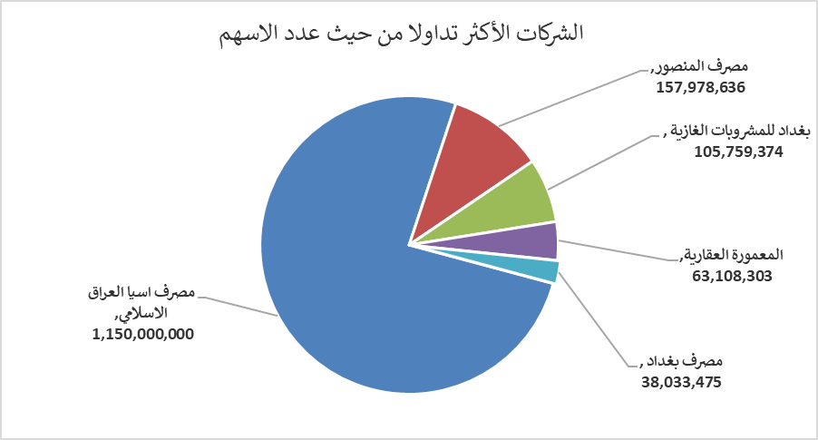
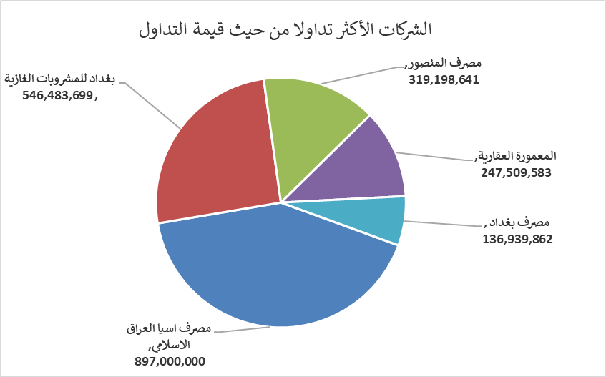
الشركات الأكثر ارتفاعاً وانخفاضاً

نسبة التغير لاسعار الاغلاق الاكثر ارتفاعاً |  |  |  | نسبة التغير لاسعار الاغلاق الاكثر انخفاضاً
اسم الشركة | اغلاق | التغير(%) | الاسهم المتداولة | اسم الشركة | اغلاق | التغير (%) | الاسهم المتداولة
الامين للاستثمارات العقارية | 1.800 | 20.00 | 1,634,982 | مصرف القابض الاسلامي | 0.180 | -14.29 | 1,000,000
المدينة السياحية لسد الموصل | 9.910 | 14.97 | 599,727 | مصرف الاتحاد العراقي | 0.230 | -8.00 | 5,001,000
بابل للإنتاج الحيواني والنباتي | 6.310 | 14.94 | 50,000 | مصرف الموصل | 0.150 | -6.25 | 5,986,578
المعمورة العقارية | 4.200 | 12.00 | 63,108,303 | مصرف الاستثمار العراقي | 0.200 | -4.76 | 3,854
العراقية لصناعات الكارتون | 2.150 | 10.26 | 4,139,572 | فندق فلسطين | 28.200 | -2.32 | 518,752

الشركات الاكثر نشاطا حسب الاسهم المتداولة (حجم التداول) |  |  |  | الشركات الاكثر نشاطا حسب القيمة المتداولة
اسم الشركة | اغلاق | التغير(%) | الاسهم المتداولة | اسم الشركة | اغلاق | التغير (%) | القيمة المتداولة
مصرف اسيا العراق الاسلامي | 0.780 | 0.00 | 1,150,000,000 | مصرف اسيا العراق الاسلامي | 0.780 | 0.00 | 897,000,000
مصرف المنصور | 2.020 | -0.49 | 157,978,636 | بغداد للمشروبات الغازية | 5.180 | 2.17 | 546,483,699
بغداد للمشروبات الغازية | 5.180 | 2.17 | 105,759,374 | مصرف المنصور | 2.020 | -0.49 | 319,198,641
المعمورة العقارية | 4.200 | 12.00 | 63,108,303 | المعمورة العقارية | 4.200 | 12.00 | 247,509,583
مصرف بغداد | 3.600 | 0.56 | 38,033,475 | مصرف بغداد | 3.600 | 0.56 | 136,939,862

